상품제안서
[투명물병][보틀로만] 에코젠 워터북 350ml | 상품코드: F02358

 |  |  |  |  |  | 02-412-0044 | www.easy1.co.kr
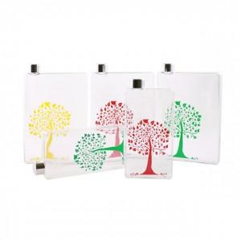

【상세/제작정보】 | -핸드백이나 가방에 쉽게 넣어 보관할 수 있으며, 음료 및 물을 넣어서 마실 수 있습니다. -뚜껑은 스테인레스 재질로 되어 있어 고급스럽습니다.

【인쇄/포장옵션】 | 실크, 풀칼라 / 포장지포장

【공급단가】 | 수량 | 100~ | 500~ | 1,000~ | 3,000~
*VAT별도 | 단가 | 3,650원 | 3,510원 | 3,380원 | 3,240원

【상품 URL】 | https://easy1.co.kr:443/src/goods_detail.php?gdno=2358

